画面
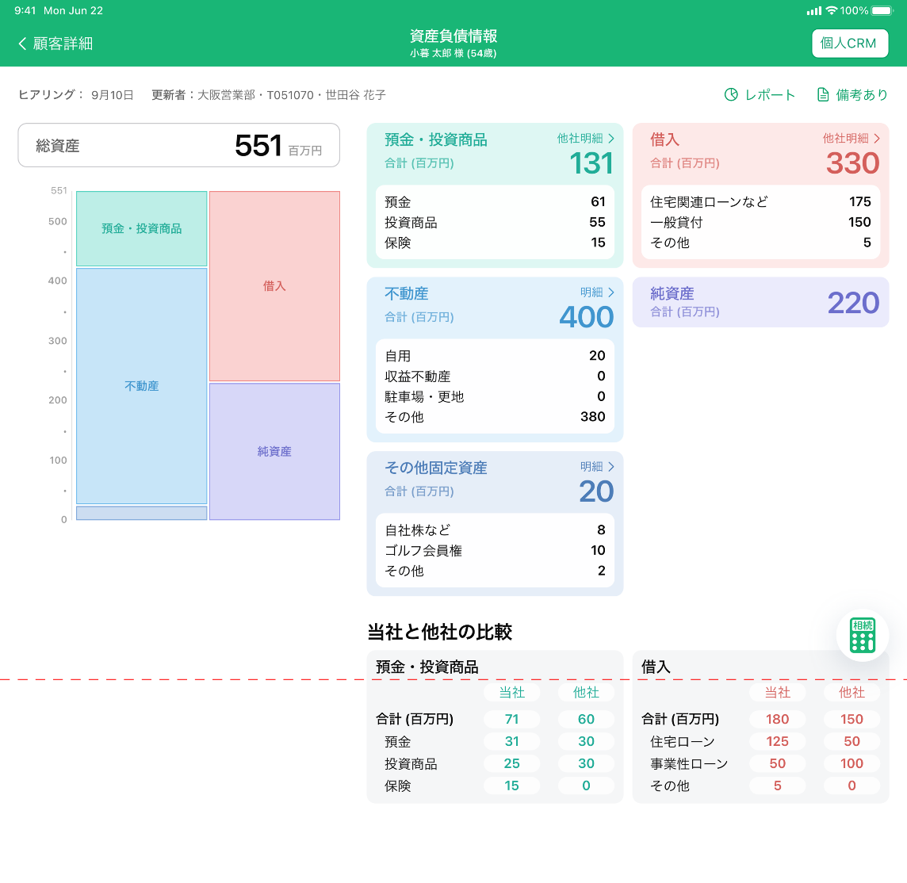
1

2
3
4
7
5

6

9

8

スクロール開始位置

